Print
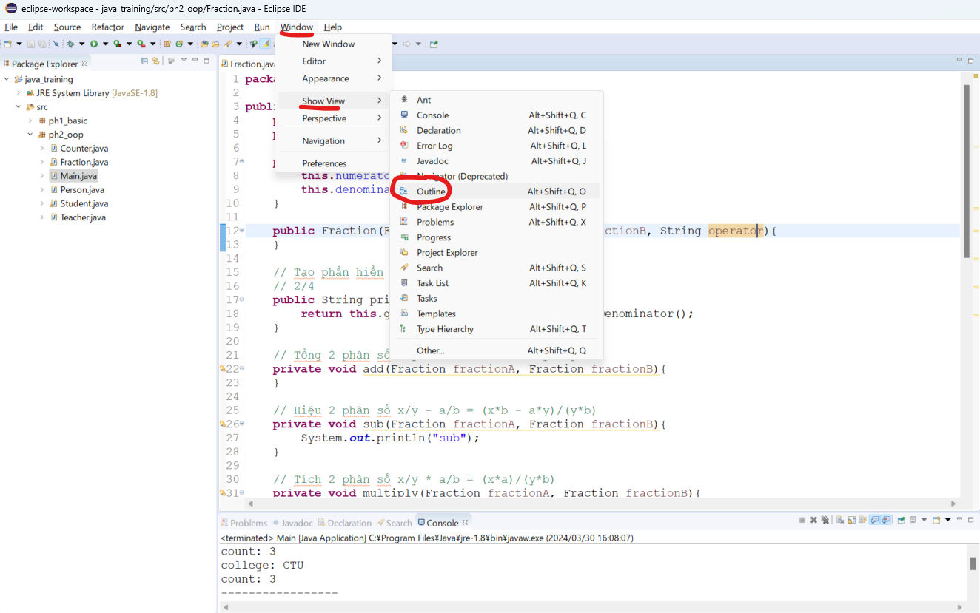
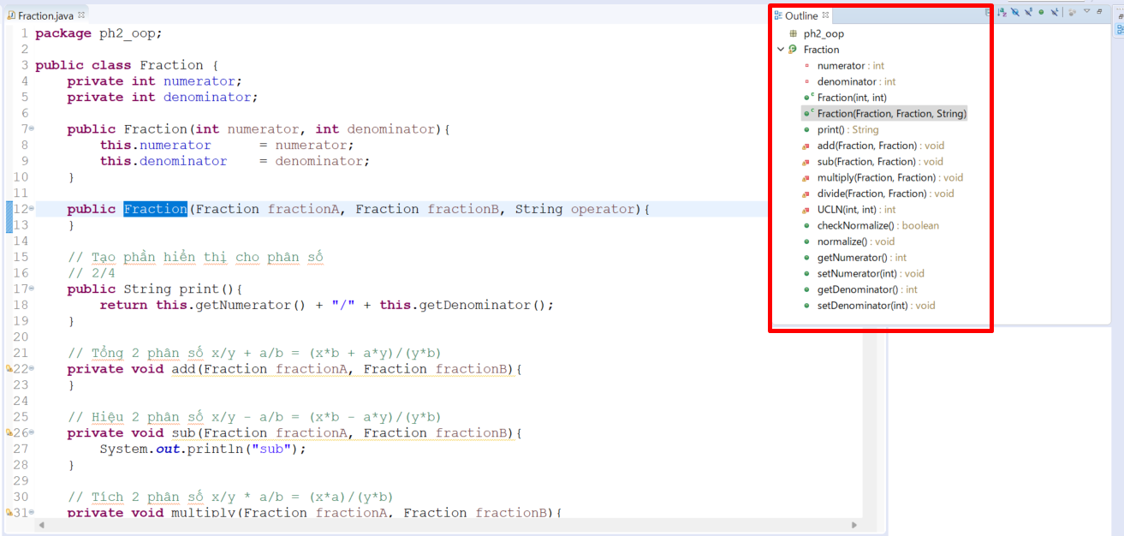
java_training
 | src
 |  | ph1_basic
 |  | ph2_oop
 |  |  | Counter.java
 |  |  | Fraction.java | → | new
 |  |  | Main.java | → | edit
 |  |  | Person.java
 |  |  | Student.java
 |  |  | Teacher.java



java_training\src\ph2_oop\Fraction.java
package ph2_oop;

public class Fraction {
private int numerator; |  |  |  |  |  | → | Tử số
private int denominator; |  |  |  |  |  | → | Mẫu số

public Fraction(int numerator, int denominator){ |  |  |  |  |  | → | Phương thức khởi tạo, truyền vào giá trị tử số và mẫu số
this.numerator = numerator;
this.denominator = denominator;
}

public Fraction(Fraction fractionA, Fraction fractionB, String operator){ |  |  |  |  |  | → | Overloading method, truyền vào 2 phân số và 1 giá trị kiểu string mục đích để thực hiện các thao tác trên 2 phân số như cộng, trừ, nhân và chia
}

// Tạo phần hiển thị cho phân số
// 2/4
public String print(){
return this.getNumerator() + "/" + this.getDenominator();
}

// Tổng 2 phân số x/y + a/b = (x*b + a*y)/(y*b)
private void add(Fraction fractionA, Fraction fractionB){
}

// Hiệu 2 phân số x/y - a/b = (x*b - a*y)/(y*b)
private void sub(Fraction fractionA, Fraction fractionB){
System.out.println("sub");
}

// Tích 2 phân số x/y * a/b = (x*a)/(y*b)
private void multiply(Fraction fractionA, Fraction fractionB){
System.out.println("multiply");
}

// Thương 2 phân số x/y : a/b = (x*b)/(y*a)
private void divide(Fraction fractionA, Fraction fractionB){
System.out.println("divide");
}

// Tìm UCLN
private int UCLN(int x, int y){ |  |  |  |  |  | → | Khi thực hiện tối giản phân số thì cần phải dùng đến ước chung lớn nhất. Phương thức này chỉ cần sử dugnj ở trong class nên chỉ cần dùng access midifier private
return 0;
}

// Kiểm tra phân số tối giản (UCLN của tử số và mẫu số = 1)
public boolean checkNormalize(){
return false;
}

// Tối giản phân số
public void normalize(){
}

public int getNumerator() {
return numerator;
}

public void setNumerator(int numerator) {
this.numerator = numerator;
}

public int getDenominator() {
return denominator;
}

public void setDenominator(int denominator) {
this.denominator = denominator;
}

}

java_training\src\ph2_oop\Main.java
package ph2_oop;

public class Main {

// 009 Fraction
// Khởi tạo phân số
// Nhập phân số
// In phân số
public static void main(String[] args) { |  |  |  |  |  |  | Thực thi
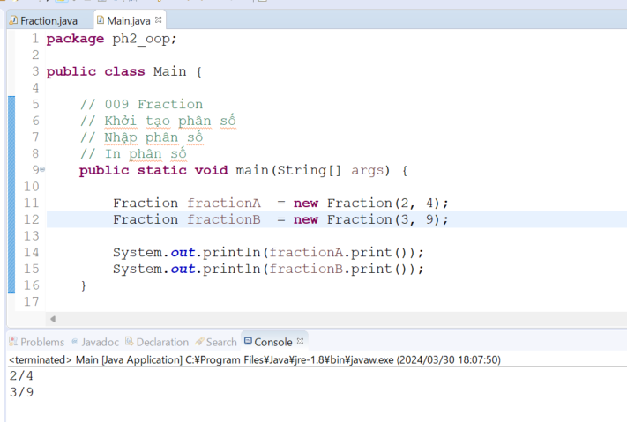
Fraction fractionA = new Fraction(2, 4);
Fraction fractionB = new Fraction(3, 9);

System.out.println(fractionA.print());
System.out.println(fractionB.print());
}

// 008 Static
/*
public static void main08(String[] args) {

Counter counterObj1 = new Counter(); // object instance
Counter counterObj2 = new Counter();
Counter counterObj3 = new Counter();

counterObj1.showCount();
System.out.println("-----------------");
counterObj2.showCount();
System.out.println("-----------------");
counterObj3.showCount();
System.out.println("-----------------");
System.out.println(Counter.count);
System.out.println("-----------------");
Counter.showCount();
}
*/

// 007 Access modifier
/*
public static void main007(String[] args) {

Person personObj = new Person("Peter", "SV001", 1997);
personObj.name = "Abcd";
personObj.showInfo();
}
*/

// 006 Overriding
/*
public static void main006(String[] args) {

Student studentObj = new Student("Peter", "SV001", 1997);
// studentObj.setName("Peter");
// studentObj.setCode("SV001");
// studentObj.setBirthday(1997);
studentObj.setScore(8.5);

studentObj.showInfo();
}
*/

// 005 Inheritance
/*
public static void main005(String[] args) {

Student studentObj = new Student();
studentObj.setName("Peter");
studentObj.showInfo();

Teacher teacherObj = new Teacher();
teacherObj.setName("Mr Peter");
teacherObj.showInfo();
}
*/

// 004 Constructor
/*
public static void main004(String[] args) {

Student studentOne = new Student("John", "Sv009", 2000);
studentOne.showInfo();
}
*/
// 003 Overloading
/*
public static void main003(String[] args) {

Student studentOne = new Student();

//studentOne.setCode("S001");
studentOne.setCode(456);

System.out.println("Code: " + studentOne.getCode());
}

// 002 Setter + Getter + Method
/*
public static void main002(String[] args) {

Student studentOne = new Student();
Student studentTwo = new Student();

// studentOne
studentOne.setBirthday(1994);
studentOne.setName("John");
studentOne.setCode("S001");
studentOne.showInfo();

// studentTwo
studentTwo.setBirthday(1990);
studentTwo.setName("Peter");
studentTwo.setCode("S002");
studentTwo.showInfo();
}
*/

// 001 Property
/*
public static void main001(String[] args) {

Student studentOne = new Student();
Student studentTwo = new Student();

studentOne.birthday = 1994;
studentOne.name = "John";
studentOne.code = "S001";

studentTwo.birthday = 1990;
studentTwo.name = "Peter";
studentTwo.code = "S002";

System.out.println("Student Info: ");
System.out.println("- Name: " + studentOne.name);
System.out.println("- Code: " + studentOne.code);
System.out.println("- Birthday: " + studentOne.birthday);

System.out.println("--------------------------");

System.out.println("Student Info: ");
System.out.println("- Name: " + studentTwo.name);
System.out.println("- Code: " + studentTwo.code);
System.out.println("- Birthday: " + studentTwo.birthday);
}
*/
}

Xem các phương thức và thuộc tính nằm trong class

UCLN
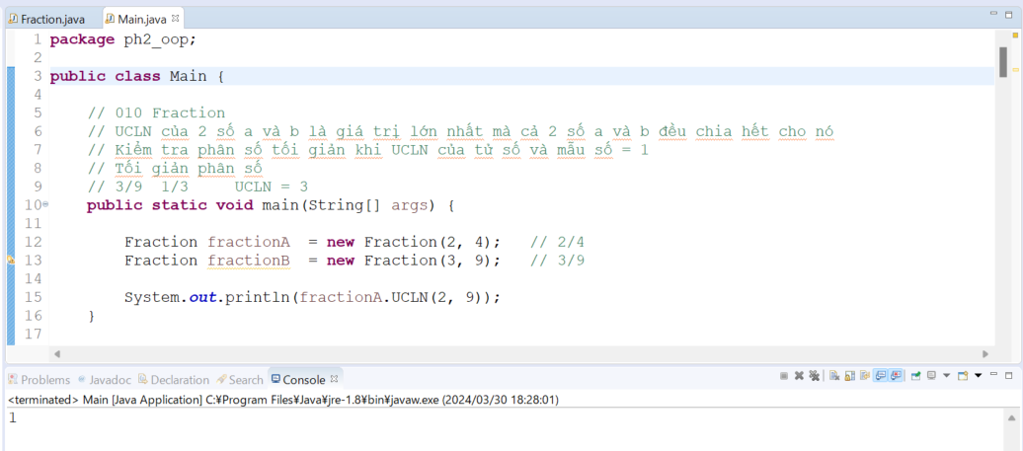
java_training
 | src
 |  | ph1_basic
 |  | ph2_oop
 |  |  | Counter.java
 |  |  | Fraction.java | → | edit
 |  |  | Main.java | → | edit
 |  |  | Person.java
 |  |  | Student.java
 |  |  | Teacher.java

java_training\src\ph2_oop\Fraction.java
package ph2_oop;

public class Fraction {
private int numerator;
private int denominator;

public Fraction(int numerator, int denominator){
this.numerator = numerator;
this.denominator = denominator;
}

public Fraction(Fraction fractionA, Fraction fractionB, String operator){
}

// Tạo phần hiển thị cho phân số
// 2/4
public String print(){
return this.getNumerator() + "/" + this.getDenominator();
}

// Tổng 2 phân số x/y + a/b = (x*b + a*y)/(y*b)
private void add(Fraction fractionA, Fraction fractionB){
}

// Hiệu 2 phân số x/y - a/b = (x*b - a*y)/(y*b)
private void sub(Fraction fractionA, Fraction fractionB){
System.out.println("sub");
}

// Tích 2 phân số x/y * a/b = (x*a)/(y*b)
private void multiply(Fraction fractionA, Fraction fractionB){
System.out.println("multiply");
}

// Thương 2 phân số x/y : a/b = (x*b)/(y*a)
private void divide(Fraction fractionA, Fraction fractionB){
System.out.println("divide");
}

// Tìm UCLN
public int UCLN(int x, int y){ |  |  |  |  |  | → | Tạm thời chuyển sang public
int ucln = Math.min(x, y);
while (ucln >= 1) {
if (x%ucln == 0 && y%ucln==0) return ucln;
ucln--;
}
return ucln;
}

// Kiểm tra phân số tối giản (UCLN của tử số và mẫu số = 1)
public boolean checkNormalize(){
return false;
}

// Tối giản phân số
public void normalize(){
}

public int getNumerator() {
return numerator;
}

public void setNumerator(int numerator) {
this.numerator = numerator;
}

public int getDenominator() {
return denominator;
}

public void setDenominator(int denominator) {
this.denominator = denominator;
}

}

java_training\src\ph2_oop\Main.java
package ph2_oop;

public class Main {

// 010 Fraction
// UCLN của 2 số a và b là giá trị lớn nhất mà cả 2 số a và b đều chia hết cho nó
// Kiểm tra phân số tối giản khi UCLN của tử số và mẫu số = 1 |  |  |  |  |  |  | → | Nếu phân số đã tối giản rồi thì không cần thực hiện tối giản phân số nữa, nó sẽ làm cho hiệu năng của chương trình thực thi nhanh hơn
// Tối giản phân số
// 3/9 1/3 UCLN = 3
public static void main(String[] args) {

Fraction fractionA = new Fraction(2, 4); // 2/4
Fraction fractionB = new Fraction(3, 9); // 3/9

System.out.println(fractionA.UCLN(2, 9));
}

// 009 Fraction
// Khởi tạo phân số
// Nhập phân số
// In phân số
public static void main09(String[] args) {

Fraction fractionA = new Fraction(2, 4);
Fraction fractionB = new Fraction(3, 9);

System.out.println(fractionA.print());
System.out.println(fractionB.print());
}

// 008 Static
/*
public static void main08(String[] args) {

Counter counterObj1 = new Counter(); // object instance
Counter counterObj2 = new Counter();
Counter counterObj3 = new Counter();

counterObj1.showCount();
System.out.println("-----------------");
counterObj2.showCount();
System.out.println("-----------------");
counterObj3.showCount();
System.out.println("-----------------");
System.out.println(Counter.count);
System.out.println("-----------------");
Counter.showCount();
}
*/

// 007 Access modifier
/*
public static void main007(String[] args) {

Person personObj = new Person("Peter", "SV001", 1997);
personObj.name = "Abcd";
personObj.showInfo();
}
*/

// 006 Overriding
/*
public static void main006(String[] args) {

Student studentObj = new Student("Peter", "SV001", 1997);
// studentObj.setName("Peter");
// studentObj.setCode("SV001");
// studentObj.setBirthday(1997);
studentObj.setScore(8.5);

studentObj.showInfo();
}
*/

// 005 Inheritance
/*
public static void main005(String[] args) {

Student studentObj = new Student();
studentObj.setName("Peter");
studentObj.showInfo();

Teacher teacherObj = new Teacher();
teacherObj.setName("Mr Peter");
teacherObj.showInfo();
}
*/

// 004 Constructor
/*
public static void main004(String[] args) {

Student studentOne = new Student("John", "Sv009", 2000);
studentOne.showInfo();
}
*/
// 003 Overloading
/*
public static void main003(String[] args) {

Student studentOne = new Student();

//studentOne.setCode("S001");
studentOne.setCode(456);

System.out.println("Code: " + studentOne.getCode());
}

// 002 Setter + Getter + Method
/*
public static void main002(String[] args) {

Student studentOne = new Student();
Student studentTwo = new Student();

// studentOne
studentOne.setBirthday(1994);
studentOne.setName("John");
studentOne.setCode("S001");
studentOne.showInfo();

// studentTwo
studentTwo.setBirthday(1990);
studentTwo.setName("Peter");
studentTwo.setCode("S002");
studentTwo.showInfo();
}
*/

// 001 Property
/*
public static void main001(String[] args) {

Student studentOne = new Student();
Student studentTwo = new Student();

studentOne.birthday = 1994;
studentOne.name = "John";
studentOne.code = "S001";

studentTwo.birthday = 1990;
studentTwo.name = "Peter";
studentTwo.code = "S002";

System.out.println("Student Info: ");
System.out.println("- Name: " + studentOne.name);
System.out.println("- Code: " + studentOne.code);
System.out.println("- Birthday: " + studentOne.birthday);

System.out.println("--------------------------");

System.out.println("Student Info: ");
System.out.println("- Name: " + studentTwo.name);
System.out.println("- Code: " + studentTwo.code);
System.out.println("- Birthday: " + studentTwo.birthday);
}
*/
}

Thực thi

CheckNormalize
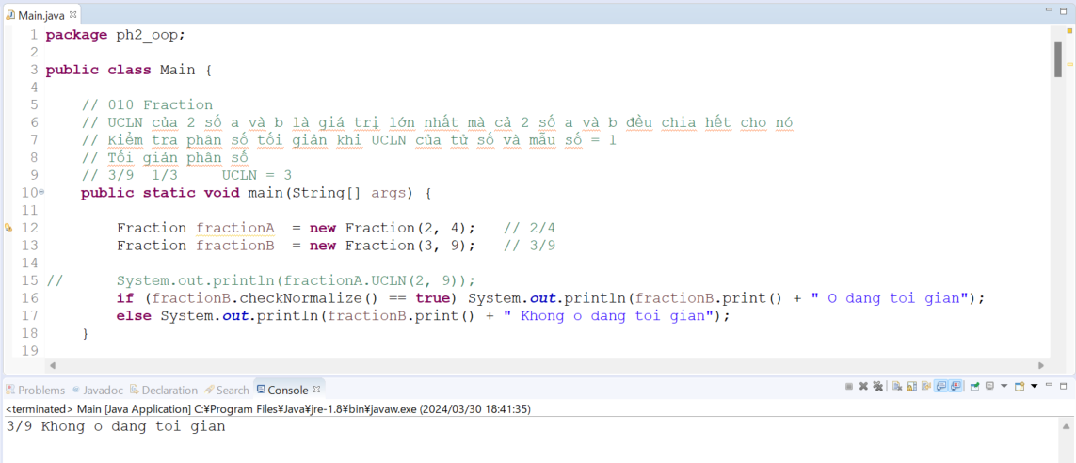
java_training
 | src
 |  | ph1_basic
 |  | ph2_oop
 |  |  | Counter.java
 |  |  | Fraction.java | → | edit
 |  |  | Main.java | → | edit
 |  |  | Person.java
 |  |  | Student.java
 |  |  | Teacher.java

java_training\src\ph2_oop\Fraction.java
package ph2_oop;

public class Fraction {
private int numerator;
private int denominator;

public Fraction(int numerator, int denominator){
this.numerator = numerator;
this.denominator = denominator;
}

public Fraction(Fraction fractionA, Fraction fractionB, String operator){
}

// Tạo phần hiển thị cho phân số
// 2/4
public String print(){
return this.getNumerator() + "/" + this.getDenominator();
}

// Tổng 2 phân số x/y + a/b = (x*b + a*y)/(y*b)
private void add(Fraction fractionA, Fraction fractionB){
}

// Hiệu 2 phân số x/y - a/b = (x*b - a*y)/(y*b)
private void sub(Fraction fractionA, Fraction fractionB){
System.out.println("sub");
}

// Tích 2 phân số x/y * a/b = (x*a)/(y*b)
private void multiply(Fraction fractionA, Fraction fractionB){
System.out.println("multiply");
}

// Thương 2 phân số x/y : a/b = (x*b)/(y*a)
private void divide(Fraction fractionA, Fraction fractionB){
System.out.println("divide");
}

// Tìm UCLN
private int UCLN(int x, int y){
int ucln = Math.min(x, y);
while (ucln >= 1) {
if (x%ucln == 0 && y%ucln==0) return ucln;
ucln--;
}
return ucln;
}

// Kiểm tra phân số tối giản (UCLN của tử số và mẫu số = 1)
public boolean checkNormalize(){
if (this.UCLN(this.getNumerator() ,this.getDenominator()) == 1) return true;
return false;
}

// Tối giản phân số
public void normalize(){
}

public int getNumerator() {
return numerator;
}

public void setNumerator(int numerator) {
this.numerator = numerator;
}

public int getDenominator() {
return denominator;
}

public void setDenominator(int denominator) {
this.denominator = denominator;
}

}

java_training\src\ph2_oop\Main.java
package ph2_oop;

public class Main {

// 010 Fraction
// UCLN của 2 số a và b là giá trị lớn nhất mà cả 2 số a và b đều chia hết cho nó
// Kiểm tra phân số tối giản khi UCLN của tử số và mẫu số = 1
// Tối giản phân số
// 3/9 1/3 UCLN = 3
public static void main(String[] args) {

Fraction fractionA = new Fraction(2, 4); // 2/4
Fraction fractionB = new Fraction(3, 9); // 3/9

// System.out.println(fractionA.UCLN(2, 9));
if (fractionB.checkNormalize() == true) System.out.println(fractionB.print() + " O dang toi gian");
else System.out.println(fractionB.print() + " Khong o dang toi gian");
}

// 009 Fraction
// Khởi tạo phân số
// Nhập phân số
// In phân số
public static void main09(String[] args) {

Fraction fractionA = new Fraction(2, 4);
Fraction fractionB = new Fraction(3, 9);

System.out.println(fractionA.print());
System.out.println(fractionB.print());
}

// 008 Static
/*
public static void main08(String[] args) {

Counter counterObj1 = new Counter(); // object instance
Counter counterObj2 = new Counter();
Counter counterObj3 = new Counter();

counterObj1.showCount();
System.out.println("-----------------");
counterObj2.showCount();
System.out.println("-----------------");
counterObj3.showCount();
System.out.println("-----------------");
System.out.println(Counter.count);
System.out.println("-----------------");
Counter.showCount();
}
*/

// 007 Access modifier
/*
public static void main007(String[] args) {

Person personObj = new Person("Peter", "SV001", 1997);
personObj.name = "Abcd";
personObj.showInfo();
}
*/

// 006 Overriding
/*
public static void main006(String[] args) {

Student studentObj = new Student("Peter", "SV001", 1997);
// studentObj.setName("Peter");
// studentObj.setCode("SV001");
// studentObj.setBirthday(1997);
studentObj.setScore(8.5);

studentObj.showInfo();
}
*/

// 005 Inheritance
/*
public static void main005(String[] args) {

Student studentObj = new Student();
studentObj.setName("Peter");
studentObj.showInfo();

Teacher teacherObj = new Teacher();
teacherObj.setName("Mr Peter");
teacherObj.showInfo();
}
*/

// 004 Constructor
/*
public static void main004(String[] args) {

Student studentOne = new Student("John", "Sv009", 2000);
studentOne.showInfo();
}
*/
// 003 Overloading
/*
public static void main003(String[] args) {

Student studentOne = new Student();

//studentOne.setCode("S001");
studentOne.setCode(456);

System.out.println("Code: " + studentOne.getCode());
}

// 002 Setter + Getter + Method
/*
public static void main002(String[] args) {

Student studentOne = new Student();
Student studentTwo = new Student();

// studentOne
studentOne.setBirthday(1994);
studentOne.setName("John");
studentOne.setCode("S001");
studentOne.showInfo();

// studentTwo
studentTwo.setBirthday(1990);
studentTwo.setName("Peter");
studentTwo.setCode("S002");
studentTwo.showInfo();
}
*/

// 001 Property
/*
public static void main001(String[] args) {

Student studentOne = new Student();
Student studentTwo = new Student();

studentOne.birthday = 1994;
studentOne.name = "John";
studentOne.code = "S001";

studentTwo.birthday = 1990;
studentTwo.name = "Peter";
studentTwo.code = "S002";

System.out.println("Student Info: ");
System.out.println("- Name: " + studentOne.name);
System.out.println("- Code: " + studentOne.code);
System.out.println("- Birthday: " + studentOne.birthday);

System.out.println("--------------------------");

System.out.println("Student Info: ");
System.out.println("- Name: " + studentTwo.name);
System.out.println("- Code: " + studentTwo.code);
System.out.println("- Birthday: " + studentTwo.birthday);
}
*/
}

Thực thi

Normalize
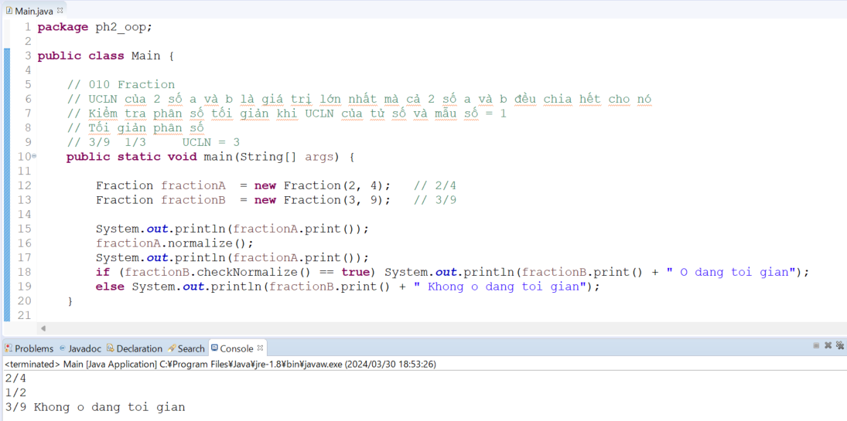
java_training
 | src
 |  | ph1_basic
 |  | ph2_oop
 |  |  | Counter.java
 |  |  | Fraction.java | → | edit
 |  |  | Main.java | → | edit
 |  |  | Person.java
 |  |  | Student.java
 |  |  | Teacher.java

java_training\src\ph2_oop\Fraction.java
package ph2_oop;

public class Fraction {
private int numerator;
private int denominator;

public Fraction(int numerator, int denominator){
this.numerator = numerator;
this.denominator = denominator;
}

public Fraction(Fraction fractionA, Fraction fractionB, String operator){
}

// Tạo phần hiển thị cho phân số
// 2/4
public String print(){
return this.getNumerator() + "/" + this.getDenominator();
}

// Tổng 2 phân số x/y + a/b = (x*b + a*y)/(y*b)
private void add(Fraction fractionA, Fraction fractionB){
}

// Hiệu 2 phân số x/y - a/b = (x*b - a*y)/(y*b)
private void sub(Fraction fractionA, Fraction fractionB){
System.out.println("sub");
}

// Tích 2 phân số x/y * a/b = (x*a)/(y*b)
private void multiply(Fraction fractionA, Fraction fractionB){
System.out.println("multiply");
}

// Thương 2 phân số x/y : a/b = (x*b)/(y*a)
private void divide(Fraction fractionA, Fraction fractionB){
System.out.println("divide");
}

// Tìm UCLN
private int UCLN(int x, int y){
int ucln = Math.min(x, y);
while (ucln >= 1) {
if (x%ucln == 0 && y%ucln==0) return ucln;
ucln--;
}
return ucln;
}

// Kiểm tra phân số tối giản (UCLN của tử số và mẫu số = 1)
public boolean checkNormalize(){
if (this.UCLN(this.getNumerator() ,this.getDenominator()) == 1) return true;
return false;
}

// Tối giản phân số
public void normalize(){
int ucln = this.UCLN(this.getNumerator(), this.getDenominator());
if(ucln > 1){
this.setNumerator(this.getNumerator() / ucln);
this.setDenominator(this.getDenominator() / ucln);
}
}

public int getNumerator() {
return numerator;
}

public void setNumerator(int numerator) {
this.numerator = numerator;
}

public int getDenominator() {
return denominator;
}

public void setDenominator(int denominator) {
this.denominator = denominator;
}

}

java_training\src\ph2_oop\Main.java
package ph2_oop;

public class Main {

// 010 Fraction
// UCLN của 2 số a và b là giá trị lớn nhất mà cả 2 số a và b đều chia hết cho nó
// Kiểm tra phân số tối giản khi UCLN của tử số và mẫu số = 1
// Tối giản phân số
// 3/9 1/3 UCLN = 3
public static void main(String[] args) {

Fraction fractionA = new Fraction(2, 4); // 2/4
Fraction fractionB = new Fraction(3, 9); // 3/9

System.out.println(fractionA.print());
fractionA.normalize();
System.out.println(fractionA.print());
if (fractionB.checkNormalize() == true) System.out.println(fractionB.print() + " O dang toi gian");
else System.out.println(fractionB.print() + " Khong o dang toi gian");
}

// 009 Fraction
// Khởi tạo phân số
// Nhập phân số
// In phân số
public static void main09(String[] args) {

Fraction fractionA = new Fraction(2, 4);
Fraction fractionB = new Fraction(3, 9);

System.out.println(fractionA.print());
System.out.println(fractionB.print());
}

// 008 Static
/*
public static void main08(String[] args) {

Counter counterObj1 = new Counter(); // object instance
Counter counterObj2 = new Counter();
Counter counterObj3 = new Counter();

counterObj1.showCount();
System.out.println("-----------------");
counterObj2.showCount();
System.out.println("-----------------");
counterObj3.showCount();
System.out.println("-----------------");
System.out.println(Counter.count);
System.out.println("-----------------");
Counter.showCount();
}
*/

// 007 Access modifier
/*
public static void main007(String[] args) {

Person personObj = new Person("Peter", "SV001", 1997);
personObj.name = "Abcd";
personObj.showInfo();
}
*/

// 006 Overriding
/*
public static void main006(String[] args) {

Student studentObj = new Student("Peter", "SV001", 1997);
// studentObj.setName("Peter");
// studentObj.setCode("SV001");
// studentObj.setBirthday(1997);
studentObj.setScore(8.5);

studentObj.showInfo();
}
*/

// 005 Inheritance
/*
public static void main005(String[] args) {

Student studentObj = new Student();
studentObj.setName("Peter");
studentObj.showInfo();

Teacher teacherObj = new Teacher();
teacherObj.setName("Mr Peter");
teacherObj.showInfo();
}
*/

// 004 Constructor
/*
public static void main004(String[] args) {

Student studentOne = new Student("John", "Sv009", 2000);
studentOne.showInfo();
}
*/
// 003 Overloading
/*
public static void main003(String[] args) {

Student studentOne = new Student();

//studentOne.setCode("S001");
studentOne.setCode(456);

System.out.println("Code: " + studentOne.getCode());
}

// 002 Setter + Getter + Method
/*
public static void main002(String[] args) {

Student studentOne = new Student();
Student studentTwo = new Student();

// studentOne
studentOne.setBirthday(1994);
studentOne.setName("John");
studentOne.setCode("S001");
studentOne.showInfo();

// studentTwo
studentTwo.setBirthday(1990);
studentTwo.setName("Peter");
studentTwo.setCode("S002");
studentTwo.showInfo();
}
*/

// 001 Property
/*
public static void main001(String[] args) {

Student studentOne = new Student();
Student studentTwo = new Student();

studentOne.birthday = 1994;
studentOne.name = "John";
studentOne.code = "S001";

studentTwo.birthday = 1990;
studentTwo.name = "Peter";
studentTwo.code = "S002";

System.out.println("Student Info: ");
System.out.println("- Name: " + studentOne.name);
System.out.println("- Code: " + studentOne.code);
System.out.println("- Birthday: " + studentOne.birthday);

System.out.println("--------------------------");

System.out.println("Student Info: ");
System.out.println("- Name: " + studentTwo.name);
System.out.println("- Code: " + studentTwo.code);
System.out.println("- Birthday: " + studentTwo.birthday);
}
*/
}

Thực thi

Operator
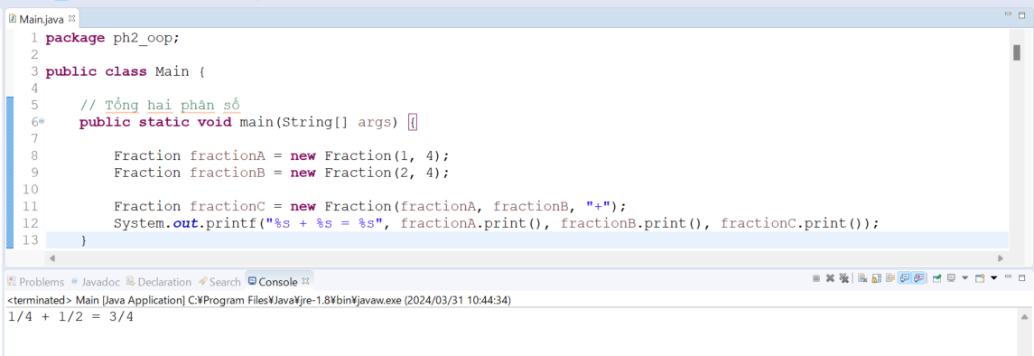
java_training
 | src
 |  | ph1_basic
 |  | ph2_oop
 |  |  | Counter.java
 |  |  | Fraction.java | → | edit
 |  |  | Main.java | → | edit
 |  |  | Person.java
 |  |  | Student.java
 |  |  | Teacher.java

java_training\src\ph2_oop\Fraction.java
package ph2_oop;

public class Fraction {
private int numerator;
private int denominator;

public Fraction(int numerator, int denominator){
this.numerator = numerator;
this.denominator = denominator;
}

public Fraction(Fraction fractionA, Fraction fractionB, String operator){
fractionA.normalize();
fractionB.normalize();

switch (operator) {
case "+":
this.add(fractionA, fractionB);
break;
case "-":
this.sub(fractionA, fractionB);
break;
case "*":
case "x":
case "X":
case ".":
this.multiply(fractionA, fractionB);
break;
case "/":
case ":":
this.divide(fractionA, fractionB);
default:
this.add(fractionA, fractionB);
break;
}
}

// Tạo phần hiển thị cho phân số
// 2/4
public String print(){
return this.getNumerator() + "/" + this.getDenominator();
}

// Tổng 2 phân số x/y + a/b = (x*b + a*y)/(y*b)
private void add(Fraction fractionA, Fraction fractionB){ |  |  |  |  |  | → | Các phương thức cộng, trừ, nhân, chia chỉ sử dụng ở trong Class nên access modifier để ở dạng private
this.setNumerator(fractionA.getNumerator() * fractionB.getDenominator() + fractionA.getDenominator() * fractionB.getNumerator());
this.setDenominator(fractionA.getDenominator() * fractionB.getDenominator());
this.normalize();
}

// Hiệu 2 phân số x/y - a/b = (x*b - a*y)/(y*b)
private void sub(Fraction fractionA, Fraction fractionB){
System.out.println("sub");
}

// Tích 2 phân số x/y * a/b = (x*a)/(y*b)
private void multiply(Fraction fractionA, Fraction fractionB){
System.out.println("multiply");
}

// Thương 2 phân số x/y : a/b = (x*b)/(y*a)
private void divide(Fraction fractionA, Fraction fractionB){
System.out.println("divide");
}

// Tìm UCLN
private int UCLN(int x, int y){
int ucln = Math.min(x, y);
while (ucln >= 1) {
if (x%ucln == 0 && y%ucln==0) return ucln;
ucln--;
}
return ucln;
}

// Kiểm tra phân số tối giản (UCLN của tử số và mẫu số = 1)
public boolean checkNormalize(){
if (this.UCLN(this.getNumerator() ,this.getDenominator()) == 1) return true;
return false;
}

// Tối giản phân số
public void normalize(){
int ucln = this.UCLN(this.getNumerator(), this.getDenominator());
if(ucln > 1){
this.setNumerator(this.getNumerator() / ucln);
this.setDenominator(this.getDenominator() / ucln);
}
}

public int getNumerator() {
return numerator;
}

public void setNumerator(int numerator) {
this.numerator = numerator;
}

public int getDenominator() {
return denominator;
}

public void setDenominator(int denominator) {
this.denominator = denominator;
}

}

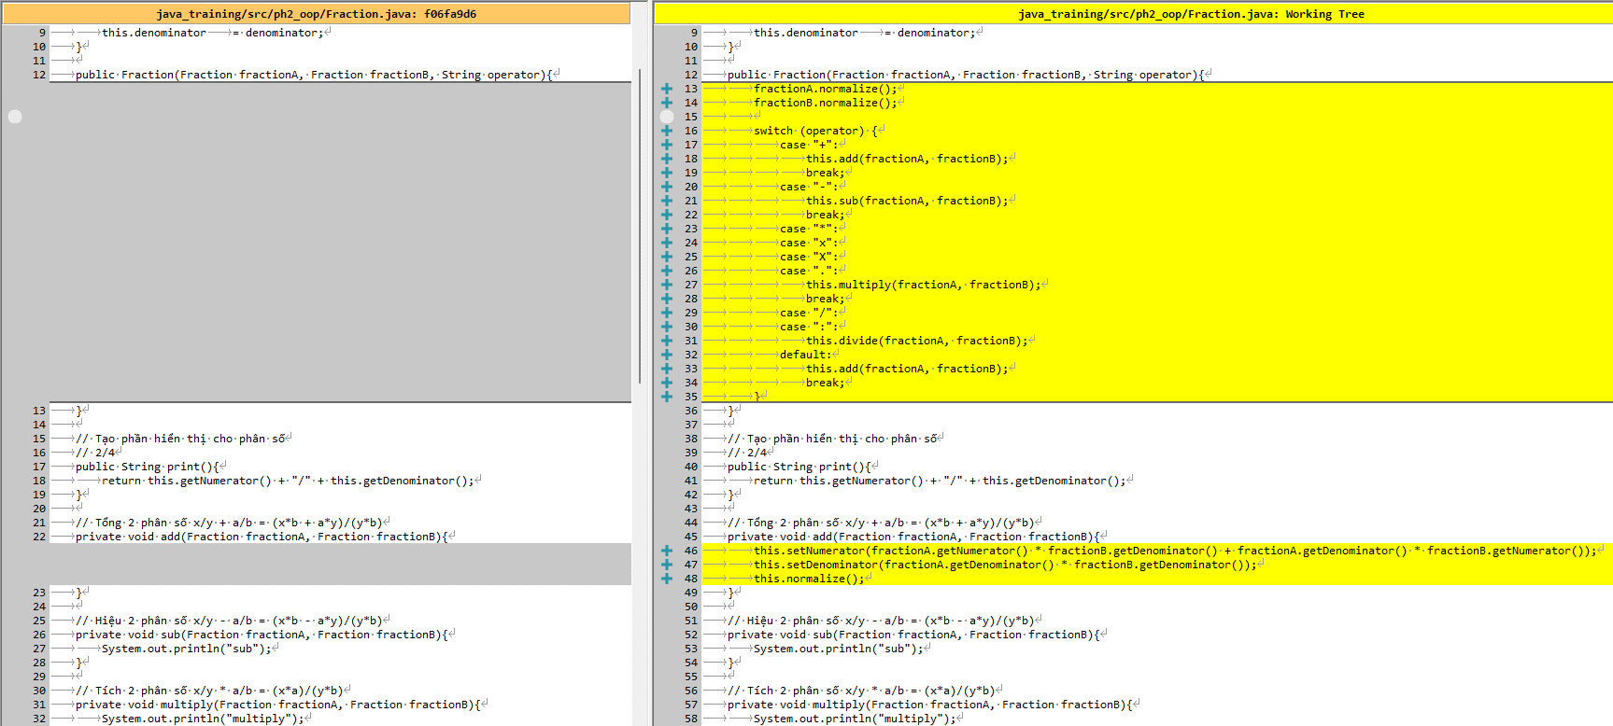

java_training\src\ph2_oop\Main.java
package ph2_oop;

public class Main {

// Tổng hai phân số
public static void main(String[] args) {

Fraction fractionA = new Fraction(1, 4);
Fraction fractionB = new Fraction(2, 4);

Fraction fractionC = new Fraction(fractionA, fractionB, "+");
System.out.printf("%s + %s = %s", fractionA.print(), fractionB.print(), fractionC.print());
}

// 010 Fraction
// UCLN của 2 số a và b là giá trị lớn nhất mà cả 2 số a và b đều chia hết cho nó
// Kiểm tra phân số tối giản khi UCLN của tử số và mẫu số = 1
// Tối giản phân số
// 3/9 1/3 UCLN = 3
public static void main010(String[] args) {

Fraction fractionA = new Fraction(2, 4); // 2/4
Fraction fractionB = new Fraction(3, 9); // 3/9

System.out.println(fractionA.print());
fractionA.normalize();
System.out.println(fractionA.print());
if (fractionB.checkNormalize() == true) System.out.println(fractionB.print() + " O dang toi gian");
else System.out.println(fractionB.print() + " Khong o dang toi gian");
}

// 009 Fraction
// Khởi tạo phân số
// Nhập phân số
// In phân số
public static void main09(String[] args) {

Fraction fractionA = new Fraction(2, 4);
Fraction fractionB = new Fraction(3, 9);

System.out.println(fractionA.print());
System.out.println(fractionB.print());
}

// 008 Static
/*
public static void main08(String[] args) {

Counter counterObj1 = new Counter(); // object instance
Counter counterObj2 = new Counter();
Counter counterObj3 = new Counter();

counterObj1.showCount();
System.out.println("-----------------");
counterObj2.showCount();
System.out.println("-----------------");
counterObj3.showCount();
System.out.println("-----------------");
System.out.println(Counter.count);
System.out.println("-----------------");
Counter.showCount();
}
*/

// 007 Access modifier
/*
public static void main007(String[] args) {

Person personObj = new Person("Peter", "SV001", 1997);
personObj.name = "Abcd";
personObj.showInfo();
}
*/

// 006 Overriding
/*
public static void main006(String[] args) {

Student studentObj = new Student("Peter", "SV001", 1997);
// studentObj.setName("Peter");
// studentObj.setCode("SV001");
// studentObj.setBirthday(1997);
studentObj.setScore(8.5);

studentObj.showInfo();
}
*/

// 005 Inheritance
/*
public static void main005(String[] args) {

Student studentObj = new Student();
studentObj.setName("Peter");
studentObj.showInfo();

Teacher teacherObj = new Teacher();
teacherObj.setName("Mr Peter");
teacherObj.showInfo();
}
*/

// 004 Constructor
/*
public static void main004(String[] args) {

Student studentOne = new Student("John", "Sv009", 2000);
studentOne.showInfo();
}
*/
// 003 Overloading
/*
public static void main003(String[] args) {

Student studentOne = new Student();

//studentOne.setCode("S001");
studentOne.setCode(456);

System.out.println("Code: " + studentOne.getCode());
}

// 002 Setter + Getter + Method
/*
public static void main002(String[] args) {

Student studentOne = new Student();
Student studentTwo = new Student();

// studentOne
studentOne.setBirthday(1994);
studentOne.setName("John");
studentOne.setCode("S001");
studentOne.showInfo();

// studentTwo
studentTwo.setBirthday(1990);
studentTwo.setName("Peter");
studentTwo.setCode("S002");
studentTwo.showInfo();
}
*/

// 001 Property
/*
public static void main001(String[] args) {

Student studentOne = new Student();
Student studentTwo = new Student();

studentOne.birthday = 1994;
studentOne.name = "John";
studentOne.code = "S001";

studentTwo.birthday = 1990;
studentTwo.name = "Peter";
studentTwo.code = "S002";

System.out.println("Student Info: ");
System.out.println("- Name: " + studentOne.name);
System.out.println("- Code: " + studentOne.code);
System.out.println("- Birthday: " + studentOne.birthday);

System.out.println("--------------------------");

System.out.println("Student Info: ");
System.out.println("- Name: " + studentTwo.name);
System.out.println("- Code: " + studentTwo.code);
System.out.println("- Birthday: " + studentTwo.birthday);
}
*/
}

Thực thi

